2022_10_data
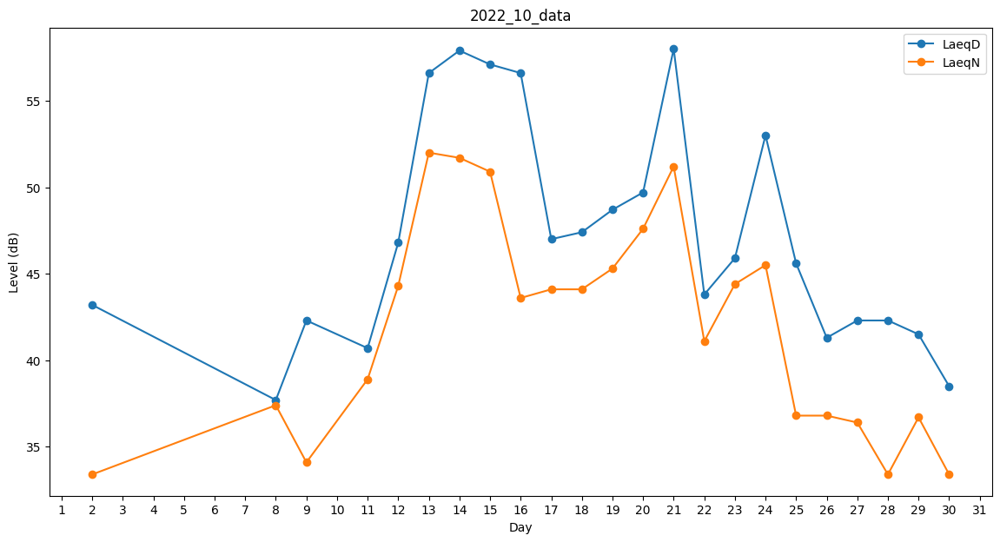
Day | LaeqD | LaeqN
1 | 0 | 34.7
2 | 43.2 | 33.4
3 | 43.5 | 0
4 | 0 | 0
5 | 0 | 0
6 | 0 | 38.4
7 | 0 | 0
8 | 37.7 | 37.4
9 | 42.3 | 34.1
10 | 33.7 | 0
11 | 40.7 | 38.9
12 | 46.8 | 44.3
13 | 56.6 | 52
14 | 57.9 | 51.7
15 | 57.1 | 50.9
16 | 56.6 | 43.6
17 | 47 | 44.1
18 | 47.4 | 44.1
19 | 48.7 | 45.3
20 | 49.7 | 47.6
21 | 58 | 51.2
22 | 43.8 | 41.1
23 | 45.9 | 44.4
24 | 53 | 45.5
25 | 45.6 | 36.8
26 | 41.3 | 36.8
27 | 42.3 | 36.4
28 | 42.3 | 33.4
29 | 41.5 | 36.7
30 | 38.5 | 33.4
31 | 40.3 | 0

